y=a+bx
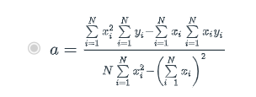
N | X | Y | AVG X | AVG Y | Tổng x^2 | Tổng xy | a | b

